装配指导
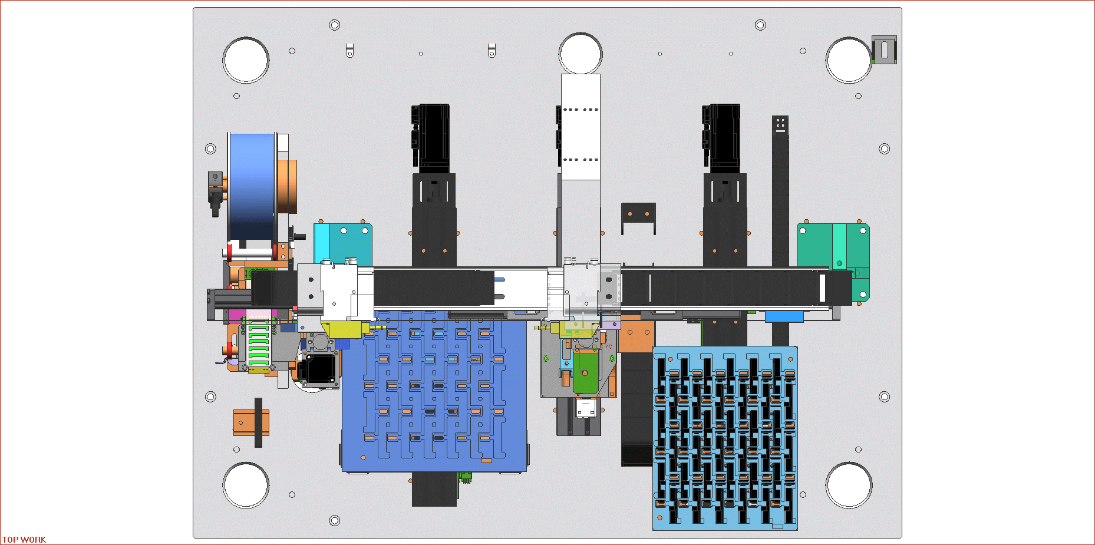
出料 | 1
入料 | 2
翻转 | 3
贴胶 | 4
搬产品 | 5
①
②
③
旋转 | 6

剥胶

出料

入料

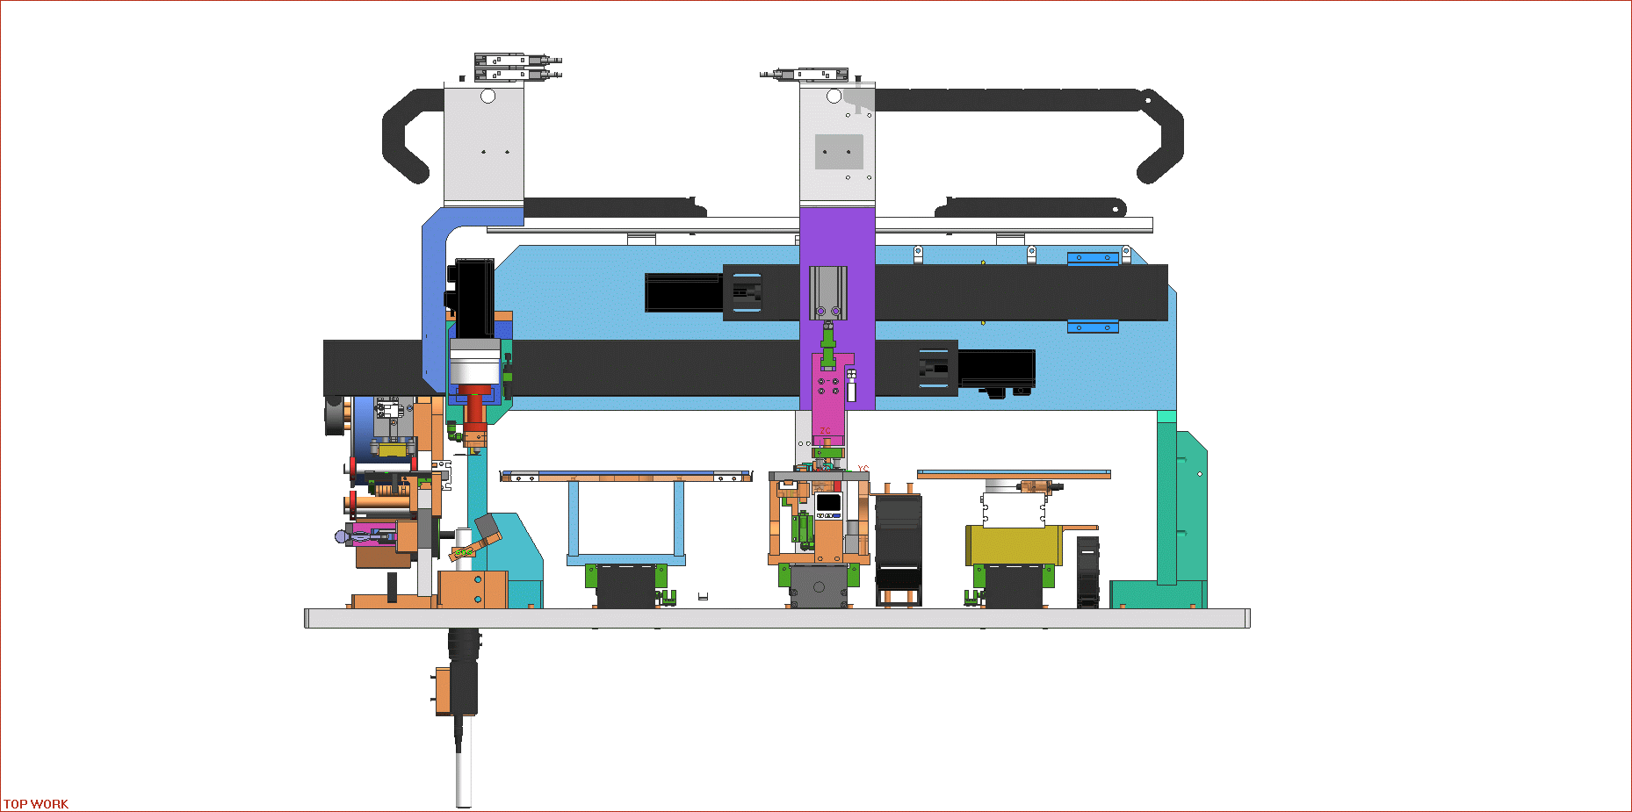

⑥
⑤
搬产品

贴胶
④

翻转

PLC使用记录
